상품제안서
(향기)타원부채 | 상품코드: S20008

 |  |  |  |  |  |  | 02-713-8555 | www.synergygift.co.kr
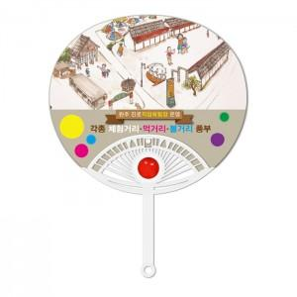

【상세/제작정보】 | <p>※주문단위는 1,000개이며, 500개 단위로 주문시 500개 단가는 따로 적용됩니다.</p>

【인쇄/포장옵션】 | 풀칼라 / 포장불가능

【공급단가】 | 수량 | 1,000~ | 2,000~ | 3,000~ | 5,000~ | 10,000~
*VAT별도 | 단가 | 830원 | 810원 | 800원 | 760원 | 730원

【상품 URL】 | https://www.synergygift.co.kr:443/src/goods_detail.php?gdno=18887

